Sheet1
中部调度台日运行方案
日期：2026年4月29日 后端调度员：李扬
一、当日运行思路
1.当日调整背景、目标：五一假期前尽量将天然气输送到下游；维持西二三和川气末端压力。 2.运行问题、瓶颈：鲁山机组有故障暂时只能启双机。 3.压缩机组配置：西二三线枣阳上游（海原、灵台）联合运行，预计调整后配置为海(3)彭(0)灵(3)高(2)潼(2)洛(2)鲁(2)枣(2)黄(2)武(1)南(0)抚(1)衢(1)；川气机组配置为普(0)黄金(2)利川(2)野三关(2)宜昌(0)潜江(2)武汉(2)黄梅(2) 4.作业：无。

二、上下载计划 |  | 上载变化量-25 |  |  |  |  |  |  |  |  |  | 下载变化量-232
上载站场 | 总 | 忠县 | 涪陵增压站 | 涪陵输气站 | 南川输气站 | 普光 | 平昌 | 元坝 | 4#阀室 | 江汉 | 忠义 | 管线下载 | 总 | 西二东 | 忠武线 | 川气东送 | 新气管道 | 西三线 | 川东北-川西 | 重庆管道
今日日指定 | 7042 | 500 | 216 | 873 | 878 | 1748 | 119 | 1366 | 47 | 0 | 1230 | 今日日指定 | 12453 | 5067 | 1584 | 4241 | 200 | 227 | 436 | 332
昨日日指定 | 7067 | 500 | 217 | 873 | 920 | 1748 | 119 | 1342 | 49 | 0 | 1230 | 昨日日指定 | 12685 | 5058 | 1641 | 4267 | 230 | 244 | 437 | 334
日指定变化 | -25 | 0 | -1 | 0 | -43 | 0 | 1 | 24 | -2 | 0 | 0 | 日指定变化 | -232 | 9 | -57 | -26 | -30 | -17 | -2 | -2
三、平衡预测 |  |  |  |  |  |  |  |  |  |  |  | 四、转供量
管道 | 总 | 西二三线 | 忠武线 | 川气东送 | 川东北-川西 | 新气管道 | 重庆管道 | 今日平衡情况:总平衡-207 二三线-134，忠武线59，川气-422，新气290，其他平。 调整思路：中卫来气压力较低，调整上游机组；维持甪直下载量，川气末端压力较高，通过嘉善转供补甪直方向压力。 |  |  |  | 西二三：中卫5500中卫二站3000薛店-400甪直1400西三转新气仙桃1000西三转忠武仙桃850 忠武线：武汉西200安沙200仙桃750宜昌200 川气：铜梁1230宜昌200潜江400嘉善300南京200 新气：仙桃1000安沙200韶关200桂林250
当日管存 | 81384 | 55142 | 2374 | 12799 | 1926 | 1279 | 7863
早8:00平衡 | -207 | -134 | 59 | -422 | 0 | 290 | 0
调整后平衡 | -207 | -134 | 59 | -422 | 0 | 290 | 0
次日管存预测 | 81177 | 55008 | 2433 | 12378 | 1926 | 1569 | 7863
五、管道运行参数
站场 | 进站压力 | 出站压力 | 流量 | 转速 | 台数 | 效率 | 站场 | 进站压力 | 出站压力 | 流量 | 转速 | 台数 | 效率 | 转供站场 | 进站压力 | 出站压力 | 今日转供 | 能否完成 | 关键点 | 压力
中卫 | 7.4 | 7.4|7.1 | 5500|3000 | / | / | / | 普光 | 7.0 | 6.9 | 2344 | / | 0 | / | 南京 | 6.0 | 5.1 | 200 | 能 | 上海 | 7.8
海原 | 6.0 | 7.5 | 8621 | 4200 | 3 | 高 | 黄金 | 6.2 | 8.5 | 2188 | 1370 | 2 | 高 | 姜家湾 | 7.1 | 6.2 | 0 | 能 | 金坛 | 7.3
彭阳 | 6.6 | 6.6 | 8612 | 0 | 0 | / | 利川 | 6.5 | 8.5 | 3615 | 1400 | 2 | 高 | 嘉善 | 6.8 | 6.3 | 300 | 能 | 樟树 | 7.3
灵台 | 5.5 | 8.0 | 8560 | 4100 | 3 | 高 | 野三关 | 6.5 | 8.6 | 3338 | 1400 | 2 | 高 | 川气潜江 | 7.7 | 6.7 | 0 | 能 | 黄冈 | 8.1
高陵 | 6.7 | 8.3 | 6284 | 4000 | 2 | 高 | 宜昌 | 8.0 | 7.9 | 3769 | / | 0 | / | 新气仙桃 | 7.8 | 7.7 | 1000 | 能 | 黄石 | 3.8
潼关 | 6.5 | 8.3 | 6189 | 4400 | 2 | 高 | 潜江 | 6.6 | 8.1 | 3486 | 1300 | 2 | 高 | 忠武仙桃 | 7.8 | 5.3 | 750 | 能 | 商洛 | 6.7
洛宁 | 6.6 | 8.5 | 6147 | 4900 | 2 | 高 | 武汉 | 6.8 | 8.5 | 3753 | 1200 | 2 | 高 | 桂林 | 7.3 | 7.2 | 250 | 能 | 兰考 | 6.5
鲁山 | 6.6 | 8.5 | 5630 | 4300 | 2 | 高 | 黄梅 | 7.3 | 9.3 | 2863 | 1300 | 2 | 高 | 甪直 | 6.7 | 5.5 | 1400 | 能
枣阳 | 6.8 | 9.0 | 7372 | 4300 | 2 | 高 | 元坝 | 3.8 | 7.2 | 742 | 往复式 | 4 | 高 | 安沙 | 7.4 | 4.1 | 200 | 能
黄陂 | 7.5 | 8.8 | 5245 | 4500 | 2 | 高 | 涪陵 | 3.8 | 8.5 | 1619 | 12000 | 3 | 高 | 韶关转省网 | 7.3 | 6.0 | 200 | 能
武穴 | 7.5 | 8.7 | 4827 | 4800 | 1 | 高 | 忠县 | 4.1 | 5.8 | 500 | 7650 | 1 | 高 | 韶关转西二 | 8.7 | 7.0 | 0 | /
南昌 | 7.6 | 7.6 | 4711 | 0 | 0 | / | 川二铜梁 | 8.0 | 8.0 | 1230 | / | 0 | /
抚州 | 6.7 | 8.0 | 2967 | 3700 | 1 | 高 | 衢州 | 8.3 | 9.0 | 2670 | 3400 | 1 | 高
六、计划调整
 | 调整时间 |  |  |  | 调整点 |  |  |  |  |  | 调整原因 |  |  |  |  | 调整措施
1 | 9:00:00 |  |  |  | 灵台 |  |  |  |  |  | 根据上游来气，调整机组 |  |  |  |  | 停灵台1台机组
2 | 9:30:00 |  |  |  | 南京、金坛输气站 |  |  |  |  |  | 川气末端压力较高 |  |  |  |  | 青宁转川气降至200、金坛按5.5MPa控
3 | 10:20:00 |  |  |  | 洛宁 |  |  |  |  |  | 配合洛宁站作业 |  |  |  |  | 全站停机6小时
4
5
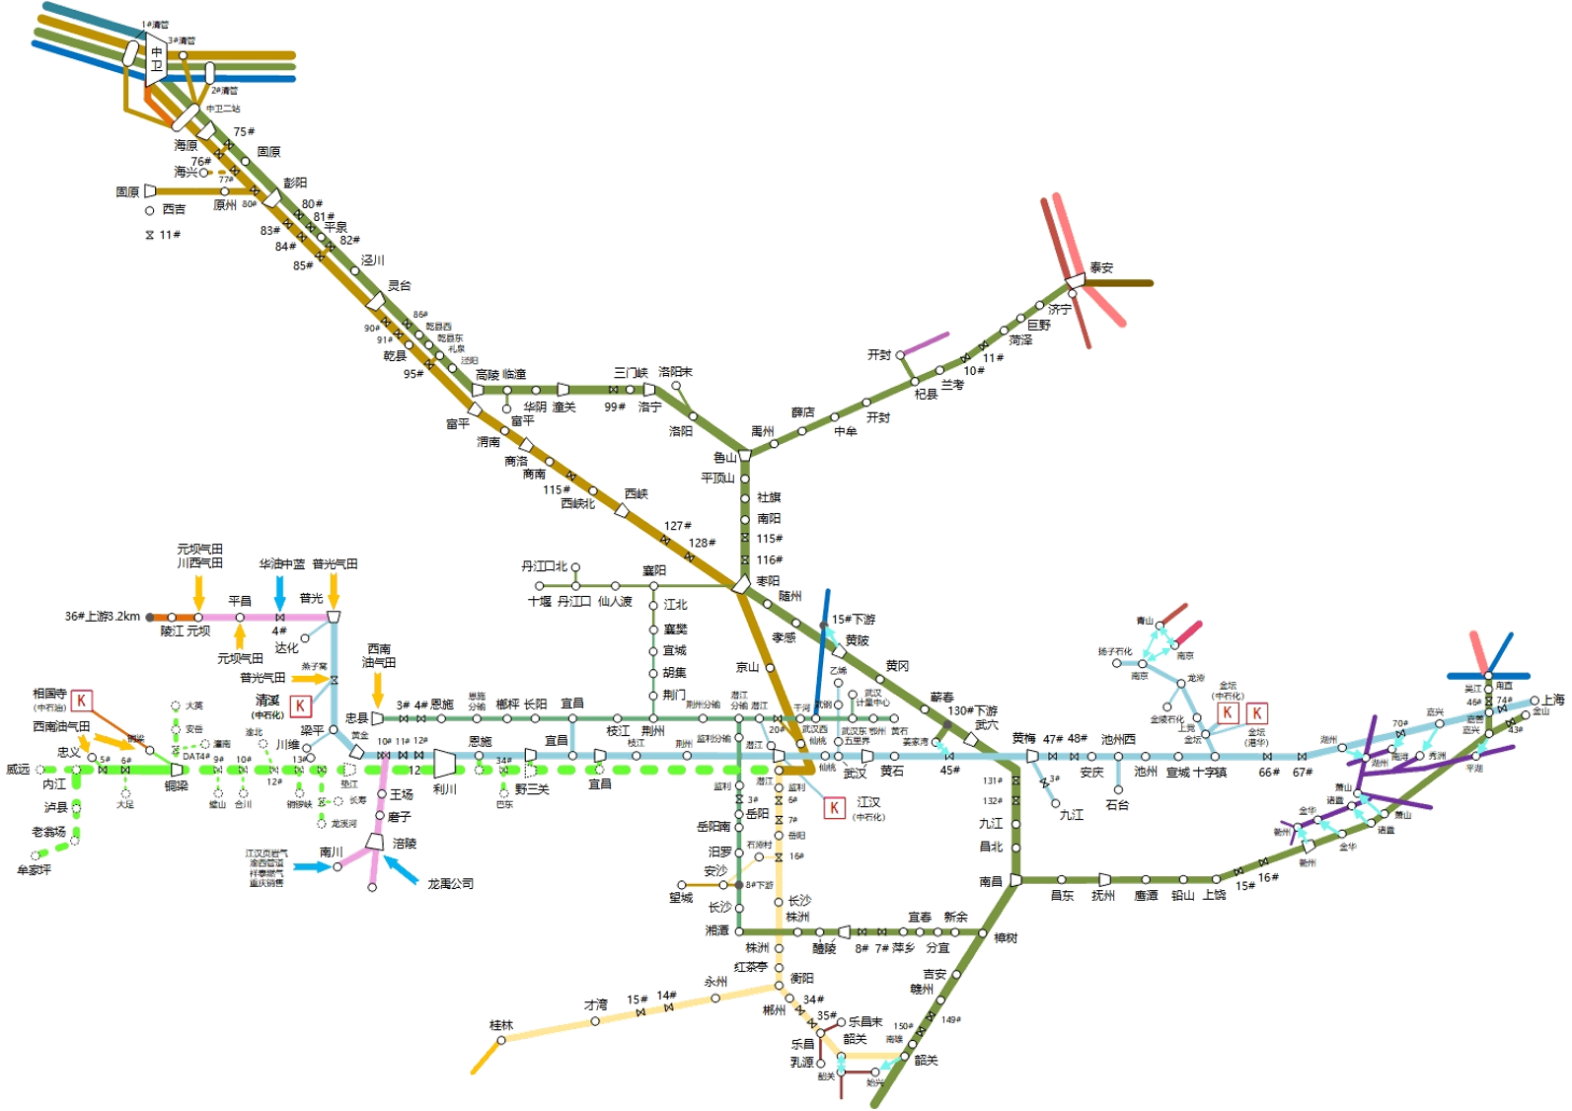
 |  |  |  |  |  |  |  |  |  |  |  |  | 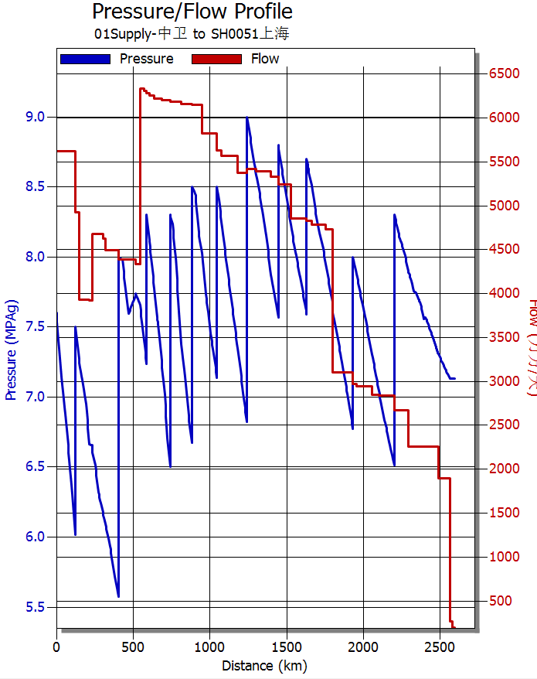 西二线流量、压力坡降图
 |  | 中卫8500

 |  |  |  |  |  |  |  |  | 泰安0

 |  |  |  |  |  |  |  |  | 南京200
 |  |  |  |  |  |  | 黄陂0 |  |  |  |  | 甪直1400
 |  |  |  | 潜江0
 |  |  |  |  |  |  |  | 姜家湾0

 |  |  |  |  | 潜江400
 |  |  |  | 宜昌200 |  |  | 仙桃1850
 |  |  |  |  | 安沙200

 |  |  | 桂林250 |  |  |  |  | 省网韶关200
 |  |  |  |  |  |  |  | 二线韶关0

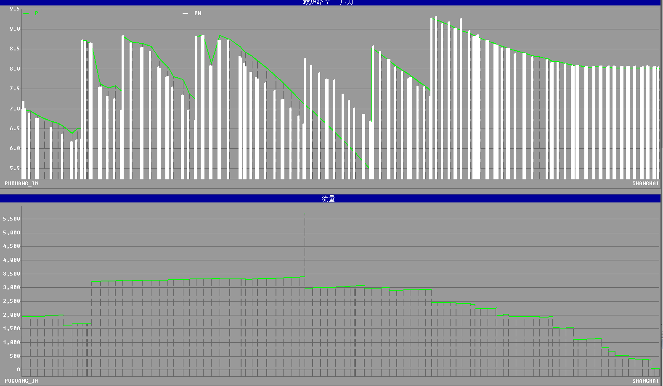 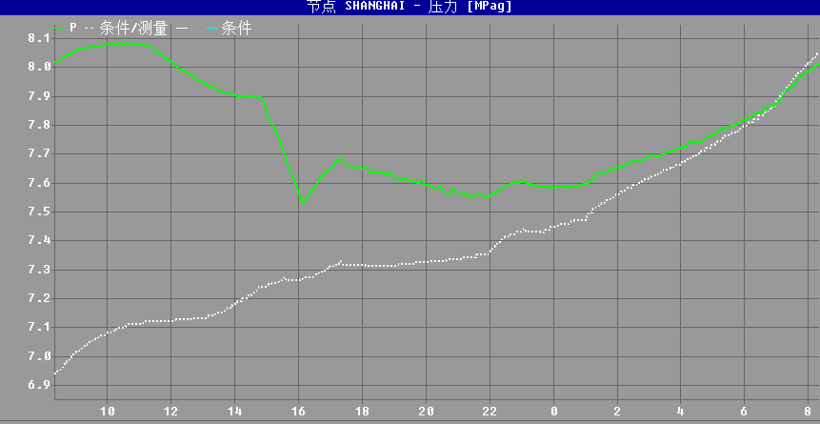 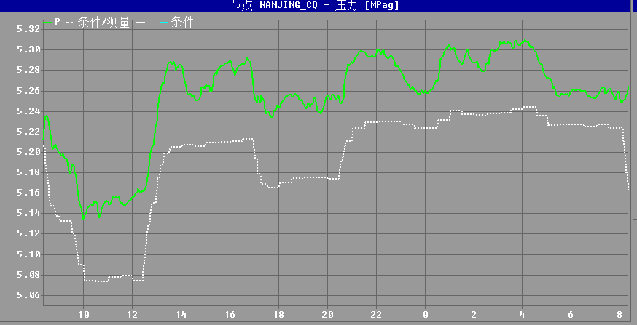 川气东送仿真压力坡降图、流量图 上海压力预测图（8:00-次日8:00） 南京支线压力预测图（8:00-次日8:00）

 |  |  |  |  |  |  |  |  |  |  | ​

 |  |  |  |  |  |  |  |  |  |  | ​

